OFERTA CLIENTE
 |  | PROYECTO:
 |  | Fecha: |  | 6-Jun-24
 |  | Ciudad / País: |  | Bogota D.C.
 |  | Direcciòn |  | Transversal 93 No. 53 - 48 Int. 32
 | NIT. 901.343.734-8 Calle 25sur No. 12Bis - 68 Tel. 601 702 43 69 Cel. 314 393 8808 | Teléfono: |  | 743 2010 Ext. 136
 |  | Fax / Cel: |  | 317 6437214
 |  | Contacto: |  | 0
 |  | E-mail: |  | o.garcia@comatel.com.co
 |  | Cotización No: |  | ID-CT-2024- 0852
 |  | Versión No. |  | 1

INGENIERIA DERIVADA S.A.S. ha sido evaluada conforme a los requisitos de: Reglamento Técnico de Instalaciones Eléctricas RETIE- Resolución 90708 del 30 de agosto de 2013 numerales 20 y 20.23.1 (Tableros de baja tensión) y 20.23.3 (Certificación de tableros y celdas)

ITEM | DESCRIPCION | CANTIDAD | MARCA | vr unit | VR TOTAL $
1 | TABLERO ELÉCTRICO: | 1 | ING. DER. | #N/A | #N/A
 | METALMECANICA.
1.1 | MEDIDAS ALTO ANCHO PROFUNDO | 1 | TC
 | MATERIALES ELÉCTRICOS Y DE PROTECCÍON
1.2 | #N/A | 1 | #N/A
1.3 | #N/A | 1 | #N/A
1.4 | #N/A | 1 | #N/A
 | BARRAJE: • Barras en CU.
1.6 | • Termoencogibles Colores según RETIE. • Acrílico y Señalización. • Tornillería irizada grado 8. | 1 | I.D.
1.7 | Cable Unipolar Flexible, Terminales para Cable, Etiquetas Adesivas para Marcación de Cables (Origen / Destino), Placas de Identificación de Equipos, Canaleta Gris Ranurada, Riel Omega, Espiral Plástico, Bases Adesivas, Amarres Plásticos. PLACA CERTIFICACIÓN Y MARCACIÓN FUNCIONAMIENTO DE EQUIPOS. | 1 | I.D.
 | FUNJIBLES DE MONTAJE.
1.8 | PORTABARRAS M2, Tensión de trabajo / Rated voltage 600 V, Tensión aplicada en seco durante 1 minuto / Dry applied voltage for 1 minute 10 Kv, BIL 20 kV, Fuerza de flexión de rotura (Po) / Flexural strength 1600 N, Temperatura de operación / Operating temperature -20 ºC hasta +90 ºC, Flamabilidad / Flammability V0 , Peso / Weight 217 gr, Aplicaciones / Applications Soporte de barras. | 1 | MATRIMOL
1.9 | Aislador para barraje 50mm, Tensión de Rotura : 650 Lbs, Nivel de Aislamiento : 12 KV, Material del cuerpo : Resina Compuesta Moldeada, Tipo de Rosca : M8X1.25, Profundidad de Rosca: 12mm, Material de las rosca : Bronce, Tornillos : No Incluidos, Peso aprox. : 86 gr., Medidas : Ø 40mm x H 40mm | 1 | MATRIMOL
1.10 | • Instalación y conexionado de Equipos dentro del Armario. SERVICIO DE INGENIERIA: • Ingeniería de Detalle: Diagrama unifilar, Planos mecánicos, planos eléctricos de potencia y control . • CERTIFICACIÓN RETIE, • Protocolo de pruebas FAT. • Dossier. NOTA: No Incluye Puesta en Servicio. | 1 | MATRIMOL
 | MANO DE OBRA
1.11 | 0.00 | 0 | 0.00

ITEM | PREVISION SOBRE COSTOS | CANTIDAD | MARCA | vr unit | VR TOTAL $
2 | FLETES | 1 | ING. DER. | $ - | $ -
 | METALMECANICA.
2.1 | 0.00 | 1 | TC
 | MATERIALES ELÉCTRICOS Y DE PROTECCÍON
2.2 | #N/A | 1 | #N/A
2.3 | #N/A | 2 | #N/A
2.4 | #N/A | 1 | #N/A
2.5 | cuentas activas de 20-50 Amper | 0 | I.D.
2.6 | cuentas activas de 63 Amper | 0 | I.D.
2.7 | cuentas activas de 80 Amper | 0 | I.D.
2.8 | cuentas activas de 125 Amper | 0 | I.D.
 | BARRAJE: • Barras en CU.
2.9 | 0.00 | 6 | C.B.L.
 | FUNJIBLES DE MONTAJE.
2.10 | Cable Unipolar Flexible, Terminales para Cable, Etiquetas Adesivas para Marcación de Cables (Origen / Destino), Placas de Identificación de Equipos, Canaleta Gris Ranurada, Riel Omega, Espiral Plástico, Bases Adesivas, Amarres Plásticos. PLACA CERTIFICACIÓN Y MARCACIÓN FUNCIONAMIENTO DE EQUIPOS. | 1 | MATRIMOL
2.11 | PORTABARRAS M2, Tensión de trabajo / Rated voltage 600 V, Tensión aplicada en seco durante 1 minuto / Dry applied voltage for 1 minute 10 Kv, BIL 20 kV, Fuerza de flexión de rotura (Po) / Flexural strength 1600 N, Temperatura de operación / Operating temperature -20 ºC hasta +90 ºC, Flamabilidad / Flammability V0 , Peso / Weight 217 gr, Aplicaciones / Applications Soporte de barras. | 1 | MATRIMOL
2.12 | Aislador para barraje 50mm, Tensión de Rotura : 650 Lbs, Nivel de Aislamiento : 12 KV, Material del cuerpo : Resina Compuesta Moldeada, Tipo de Rosca : M8X1.25, Profundidad de Rosca: 12mm, Material de las rosca : Bronce, Tornillos : No Incluidos, Peso aprox. : 86 gr., Medidas : Ø 40mm x H 40mm | 1 | MATRIMOL
 | MANO DE OBRA
2.13 | • Instalación y conexionado de Equipos dentro del Armario. SERVICIO DE INGENIERIA: • Ingeniería de Detalle: Diagrama unifilar, Planos mecánicos, planos eléctricos de potencia y control . • CERTIFICACIÓN RETIE, • Protocolo de pruebas FAT. • Dossier. NOTA: No Incluye Puesta en Servicio. | 1 | MATRIMOL

 |  |  |  | #REF!
 |  |  | 19% | #REF!
 |  |  |  | #REF!

CONDICIONES COMERCIALES

ALCANCE DE LA OFERTA:
La oferta comprende el suministro del material ensamblado en la presente propuesta.

Algunas referencia pueden cambiar dependiendo de la disponibilidad de los productos en el mercado al momento de realizar su compra (esto se informara para su aprobacion por parte de ustedes)

VALIDEZ DE LA OFERTA:
La presente propuesta tiene una validez de 15 días contados a partir de la fecha.

TIEMPO DE ENTREGA:

15 Días hábiles después de recibida orden de compra con anticipo.

FORMA DE PAGO:

CREDITO 45 DÍAS.

GARANTIA DE CALIDAD Y FABRICACION
Todos nuestros productos estan garantizados contra cualquier defecto de fabricación hasta por 1 año

1. GARANTIA: Nuestra responsabilidad en este proyecto no incluye ningún equipo que haya sido sujeto a:

· Alteración, accidente, abuso o uso inadecuado.
· Que por falta de un programa de mantenimiento preventivo no se le haya prestado la atención adecuada.
· Equipos que por obsolencia presente fallas mecánicas en su funcionamiento.
· Durante el tiempo de operación y funcionamiento, hayan sido exigidas por encima de su capacidad normal y hayan sido operados y mantenidos en forma inapropiada.
· Las variaciones de voltaje excedan +/- al 5% de lo especificado en la placa de operación.

“En ninguno de los casos anteriormente expuestos, aceptamos responsabilidad diferente a la expresada. Los equipos manufacturados por otras compañías suministradas bajo contrato, están cubiertos con la garantía ofrecida por cada fabricante en particular.”

2. RESPONSABILIDAD: es preciso aclarar que INGENIERIA DERIVADA S.A.S no se hace responsable de la garantía de:

· Equipos o partes eléctricas contratadas con nosotros, que hayan sido alteradas y/o modificadas por terceros.
· Equipos por falta de mantenimiento preventivo que rutinario presenten fallas en su funcionamiento.
· Equipos instalados mecánicamente por terceros y que no cumplan con los requerimientos necesarios para el control.

* Es responsabilidad por parte del cliente, asistir a las pruebas tecnicas en las instalaciones de INGENIERIA DERIVADA S.A.S, para evidenciar y aprobar el proyecto requerido.

Pruebas SAT: (En fábrica) * Inventario de componentes según planos y listado de equipos * Verificación visual de requerimientos constructivos y acabados * Verificación de conexión de componentes según los planos * Pruebas funcionales de todos los circuitos * Pruebas de continuidad del cableado realizado en sitio dentro de los equipos suministrados * Validación del funcionamiento * Pruebas de señales * Pruebas de disparo * Pruebas de control * Comprobación de la secuencia de fases en las salidas de fuerza * Pruebas de arranque de equipos en vacío y ajustes de parámetros

3. ACLARACIONES TÉCNICAS, CONSIDERACIONES Y/O EXCLUSIONES

* INGENIERIA DERIVADA S.A.S. se hace responsable únicamente por el suministro de los equipos o sistemas servicios indicados en el cuadro de precios. Cualquier otro equipo, suministro, sistema o servicio, que no se muestre en este(os) documento(s), no está incluido en nuestra cotización.

* En caso de requerirse suministro de alguna clase de material, repuesto, reparación, software o servicio diferente a los mencionados en el alcance, este será revisado, analizado y acordado entre las partes para ser cotizado como un adicional a la presente.

* La información de dimensiones, pesos y esquemas disposiciones frontales presentadas son de manera orientativa y no son válidas para construcción. Estas disposiciones pueden variar de acuerdo con el desarrollo de la ingeniería de detalle.

* Las pruebas SAT a realizar son las indicadas en el alcance del suministro, de ser requeridas pruebas adicionales u otras pruebas no indicadas, estas serán revisadas y analizadas para confirmar la viabilidad o no de realizarlas y acordado entre las partes los costos asociados para ser cotizadas como un adicional a la presente propuesta. Estudios, análisis tales como flujo de carga, factor de potencia, de distorsión armónica, coordinación de protecciones, coordinaciones de aislamiento, apantallamientos, sistema de puesta a tierra, entre otros de las instalaciones eléctricas, de requerirse, estarán a cargo del CLIENTE

SITIO DE ENTREGA:
En las instalaciones de Ingenieria Derivada S.A.S. en la ciudad de Bogotá, sobre plataforma de camión.

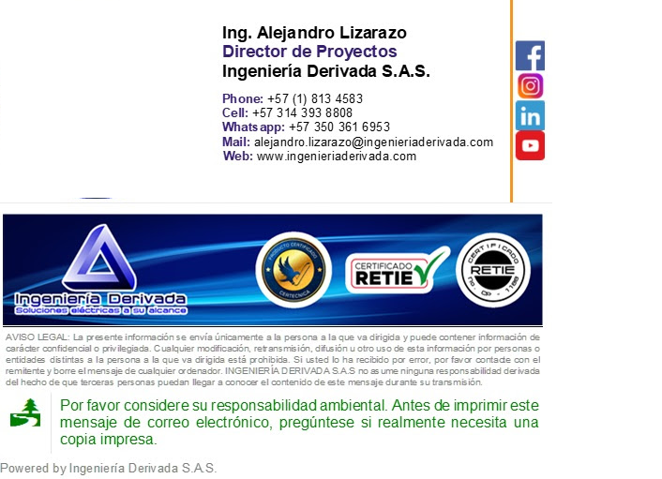
Atentamente.

